Поплавковый датчик уровня
 |  |  |  |  |  |  |  |  |  | ПОПЛАВКОВЫЙ ДАТЧИК УРОВНЯ
 | ПРОЕКТ
 | ЗАКАЗЧИК
 | ОБЪЕКТ

 |  |  |  | 1 | № позиции |  | № опросного листа
 |  |  |  | 2 | Место установки / Назначение
 | ОБЩИЕ |  |  | 3 | № монтажно-технологической схемы
 |  |  |  | 4 | № линии/аппарата
 |  |  |  | 5 | Класс взрывопож.зоны / Кат. и группа взрыв.смеси
 | ДАННЫЕ |  |  | 6 | Темпер. окр. среды |  |  | Мин. | Макс. |  |  | °C | °C
 |  |  |  | 7
 |  |  |  | 8 | Рабочая среда |  | Внизу | Наверху
 |  |  |  | 9 | Плотность |  | Внизу | Наверху |  |  |  | кг/м3 | кг/м3
 | РАБОЧИЕ |  |  | 10 | Рабочее давление
 | УСЛОВИЯ |  |  | 11 | Расчетное давление
 |  |  |  | 12 | Рабочая температура |  |  |  |  |  |  | °C
 |  |  |  | 13 | Расчтная температура |  |  |  |  |  |  | °C
 |  |  |  | 14
 |  |  |  | 15 | Присоединение к процессу
 |  |  |  | 16 | DN | PN | Форма упл. поверхности
 | РАЗМЕРЫ |  |  | 17 | Материал
 |  |  |  | 18 | Длина направляющей трубки |  |  |  |  |  |  |  | мм
 |  |  |  | 19 | Материал направляющей трубки
 |  |  |  | 20 | Материал клеммной коробки
 |  |  |  | 21 | Кабельный ввод |  | Материал ввода
 |  |  |  | 22 | Длина кабеля (в случае отсутств. клем. Коробки) |  |  |  |  |  |  |  | м
 |  |  |  | 23
 |  |  |  | 24 | Тип датчика (герконовый / магнитострикционный)
 | ДАТЧИК |  |  | 25 | Диапазон измерения |  |  |  |  |  |  |  | мм
 | УРОВНЯ |  |  | 26 | Уровень 100% - L1 (см. эскиз ниже) |  |  |  |  |  |  |  | мм
 |  |  |  | 27 | Выходной сигнал
 |  |  |  | 28 | Взрывозащита
 |  |  |  | 29
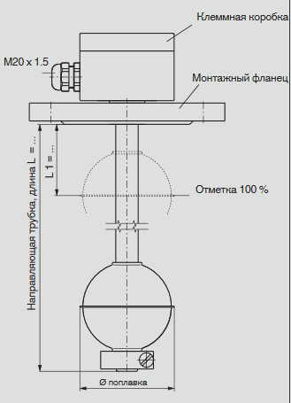
 |  |  |  | 30
 |  |  |  | 31
 |  |  |  | 32
 |  |  |  | 33
 |  |  |  | 34
 |  |  |  | 35
 |  |  |  | 36
 |  |  |  | 37
 |  |  |  | 38
 |  |  |  | 39
 |  |  |  | 40
 |  |  |  | 41
 |  |  |  | 42
 |  |  |  | 43 | Изготовитель |  |  |  |  | WIKA
 | ЗАКУПКА |  |  | 44 | Модель поплавкового датчика уровня
 |  |  |  | 45 | № по закупочной спецификации
 | Примечания:
Взам.инв.№ |  |  |  | * Заполняется Поставщиком

Подпись и дата

Инв.№ подл. | Настоящий документ/чертеж является интеллектуальной собственностью АО «ВИКА МЕРА», включая все запатентованные и патентоспособные детали и/или конфиденциальную информацию, а их использование обусловлено соглашением с пользователем, по которому он обязуется не воспроизводить, как целиком, так и частично, настоящий документ/чертеж или материал, который он описывает, а также не использовать настоящий документ для лю-бых целей, за исключением тех, на которые у него имеется специальное разрешение АО «ВИКА МЕРА» в письменном виде.

 |  |  |  |  |  |  |  |  |  |  |  |  | Лист
 |  |  |  |  |  |  |  |  |  |  |  |  | 1
 | Изм. | Кол.уч. | Лист | № док. | Подпись | Дата |  |  |  |  | АО "ВИКА МЕРА"

